界面&功能
传说试炼 |  |  |  | 功能规则

 | 功能入口 |  |  |  | 基本规则
 |  |  |  |  | 1.设计目的是什么
 | 1.主界面新增一个【传说试炼】图标进入 |  |  |  | ▶
 | 2.当玩家有挑战次数时显示红点 |  |  |  | 2.解锁方式
 |  |  |  |  | ▶ | 玩家等级开启
 |  |  |  |  | 3.基本规则
 |  |  |  |  | ▶ | 公共地图副本，玩家一起进行抢BOSS进行互相战斗
 |  |  |  |  | ▶
 |  |  |  |  | ▶

 |  |  |  |  | 4.数值节奏
 |  |  |  |  | ▶ | BOSS血量很多，攻击正常等级数值
 |  |  |  |  | ▶
 |  |  |  |  | ▶

 | 主界面【当前为示例】

1
5
2
 |  | 1.功能标题和帮助按钮 |  |  | 1.功能标题和帮助按钮
 |  | ▶ | 显示标题 |  | ▶ | 显示标题
 |  | ▶ | 显示帮助按钮 |  | ▶ | 显示帮助按钮
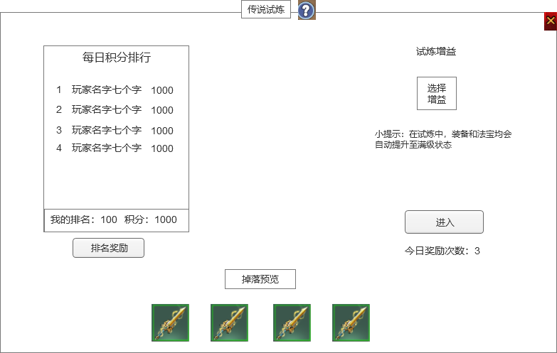
 |  | 2.积分排名列表 |  |  | 2.积分排名列表
 |  | ▶ | 根据玩家活动积分显示排名列表 |  | ▶ | 根据玩家活动积分显示排名列表
 |  |  | 显示玩家名次、玩家名字、玩家当前积分 |  |  | 显示玩家名次、玩家名字、玩家当前积分
 |  |  | 如果当前没有任何玩家有积分，则显示暂无排名 |  |  | 如果当前没有任何玩家有积分，则显示暂无排名

 |  | ▶ | 排名最下方区域显示自己的排名和积分 |  | ▶ | 排名最下方区域显示自己的排名和积分
 |  |  | 如果没有积分，则排名显示暂无，积分为0 |  |  | 如果没有积分，则排名显示暂无，积分为0
 |  |  |  |  |  | 每天0点结算排名，并发放排名奖励。
 |  | 3.排名奖励按钮 |  |  | 3.排名奖励按钮
6
 |  | ▶ | 点击排名奖励打开排名奖励弹窗界面 |  | ▶ | 点击排名奖励打开排名奖励弹窗界面
 |  |  | 具体界面参考下方排名奖励弹窗界面 |  |  | 具体界面参考下方排名奖励弹窗界面
3
 |  |  |  |  | 4.掉落预览
 |  | 4.掉落预览 |  |  | ▶ | 显示BOSS掉落的物品icon，可配置
 |  | ▶ | 显示BOSS掉落的物品icon，可配置
 |  |  |  |  | 5.副本增益
 |  | 5.副本增益 |  |  | ▶ | 显示标题
 |  | ▶ | 显示标题 |  | ▶ | 显示增益图标
 |  | ▶ | 显示增益图标 |  |  | 如果没有增益，则显示文字“选择增益”
4
 |  |  | 如果没有增益，则显示文字“选择增益” |  |  | 没有增益的时候点击图标，会弹出下方增益选择界面
 |  |  | 没有增益的时候点击图标，会弹出下方增益选择界面 |  | ▶ | 小提示文本提示文字。
 |  | ▶ | 小提示文本提示文字。 |  | ▶ | 增益选择后当天无法更换，0点会重置增益效果。
 |  | 6.进入挑战按钮 |  |  | 5.进入挑战按钮
 |  | ▶ | 点击进入挑战按钮，会进入传说试炼地图。 |  | ▶ | 点击进入挑战按钮，会进入传说试炼地图。
 |  | ▶ | 显示玩家剩余的BOSS的归属奖励次数 |  | ▶ | 副本规则：
 |  |  |  |  |  | 副本为公共地图副本，玩家都在一起，可以互相战斗、交互。
 |  |  |  |  |  | 副本为特殊副本，进入该副本地图，玩家的的法宝和装备数据调到满级效果，其他系统的属性还是根据玩家的属性。离开副本则失效。
 |  |  |  |  |  | 玩家之间可PK，地图内会布置怪，也可以进行打怪，在地图内死亡无惩罚且会在地图内复活。
 |  |  |  |  |  | 副本内不可使用随机石，不可使用回城石，点击使用道具提示“在试炼中禁止使用该物品。”
 |  |  |  |  |  | BOSS分为多个，死亡会刷新，刷新时间可配置。

 |  |  |  |  | 归属次数和奖励
 |  |  |  |  | ▶ | 显示玩家剩余的BOSS归属次数
 |  |  |  |  | ▶ | 归属次数每天0点恢复至上限次数
 |  |  |  |  | ▶ | 玩家每次击杀BOSS获得归属，则归属次数减1，有归属的时候击杀BOSS才有奖励。
 |  |  |  |  | ▶ | 击杀BOSS除了有本身的掉落奖励外，还有额外的活动积分奖励，根据此积分来进行排名
 |  |  |  |  | ▶ | 每个BOSS的积分可支持配置
 |  |  |  |  | ▶ | 有归属次数时，主界面传说试炼按钮会显示红点

 | 副本内主界面左侧信息界面

1

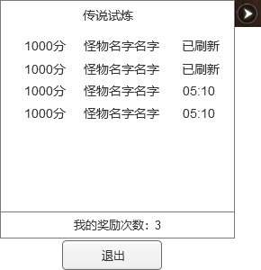
 |  | 1.BOSS信息
 |  | ▶ | 显示副本内的BOSS的积分，BOSS名字，BOSS是否刷新
 |  |  | 如果BOSS存活，则显示已刷新
 |  |  | 如果BOSS死亡，则显示复活需要的时间

 |  | 2.归属次数
 |  | ▶ | 显示玩家的奖励次数

2

 | 排名奖励界面

1
2

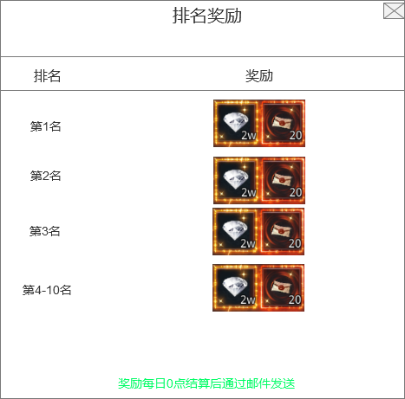
 |  | 1.排名
 |  | ▶ | 显示各个排名信息

 |  | 2.奖励
 |  | ▶ | 显示各个排名对应的奖励道具

 | 增益选择界面

1

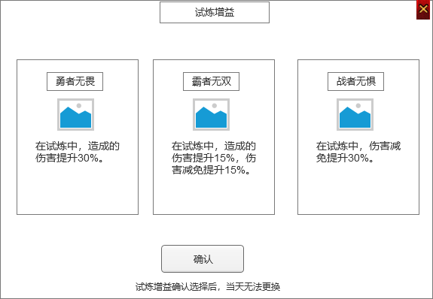
 |  | 1.增益列表框 |  |  | 1.增益列表框
 |  | ▶ | 有且只有3个增益可以选择 |  | ▶ | 有且只有3个增益可以选择
 |  |  | 用框的形式表现，需要有明显的选中效果 |  |  | 用框的形式表现，需要有明显的选中效果
 |  | ▶ | 增益框内信息 |  | ▶ | 增益框内信息
 |  |  | 增益名字 |  |  | 增益名字
 |  |  | 增益的图标（选择后，图标要在试炼界面显示） |  |  | 增益的图标（选择后，图标要在试炼界面显示）
 |  |  | 增益的具体效果描述 |  |  | 增益的具体效果描述

 |  | 2.确认按钮 |  |  | 2.确认按钮
 |  | ▶ | 点击确认按钮弹出二次通用弹窗提示 |  | ▶ | 点击确认按钮弹出二次通用弹窗提示
 |  |  | 二次弹窗提示文字“是否确认选择，选择增益后当天无法再更换。” |  |  | 二次弹窗提示文字“是否确认选择，选择增益后当天无法再更换。”
 |  | ▶ | 文字提示消息 |  | ▶ | 文字提示消息

1

参考界面
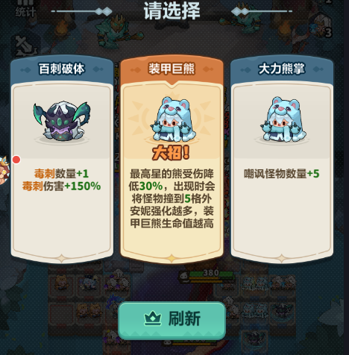
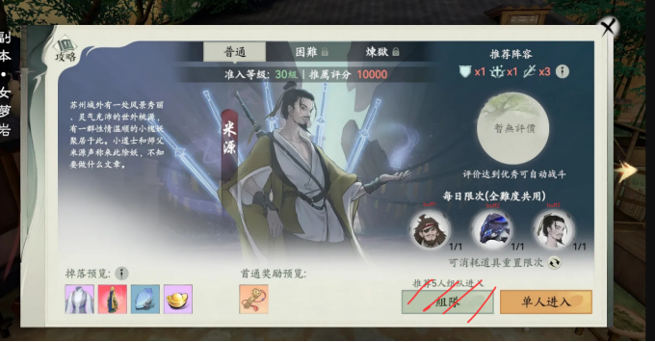
参考图

 | 参考游戏—无双霸业

